Plan1
PLANILHA PARA CÁLCULO DE AMOSTRA PARA POPULAÇÃO FINITA

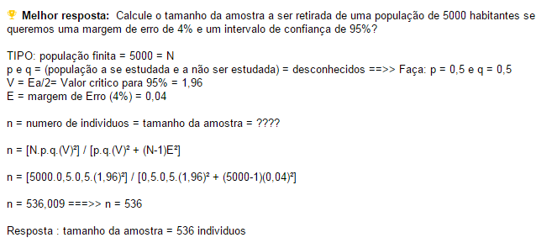
N = 110
P e q= 0,5
V = 95% de confiança (1,96)
E = margem de erro (4%) = 0,04

EXEMPLO DE CÁLCULO:

OS DADOS SÃO:
N = 106 | 106
P e q= 0,5 | 0.5
V = 90% de confiança (1,645) | 1.645
E = margem de erro (5%) = 0,05 | 0.05

CÁLCULO P/ POPULAÇÃO DE 106 PESSOAS, 90% DE CONFIANÇA E MARGEM DE ERRO DE 5% ====> | 76.367609374

CÁLCULO P/ POPULAÇÃO DE 4000 PESSOAS, 90% DE CONFIANÇA E MARGEM DE ERRO DE 5% ====> | 253.51540337

